2023_09_data
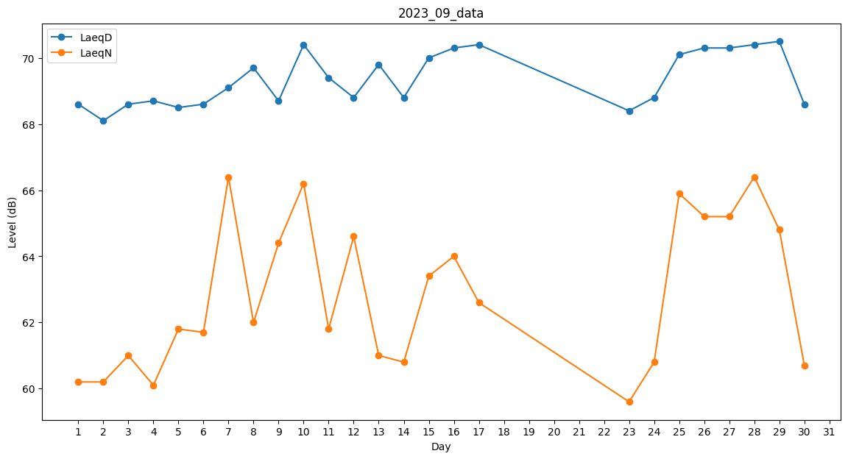
Day | LaeqD | LaeqN
1 | 68.6 | 60.2
2 | 68.1 | 60.2
3 | 68.6 | 61
4 | 68.7 | 60.1
5 | 68.5 | 61.8
6 | 68.6 | 61.7
7 | 69.1 | 66.4
8 | 69.7 | 62
9 | 68.7 | 64.4
10 | 70.4 | 66.2
11 | 69.4 | 61.8
12 | 68.8 | 64.6
13 | 69.8 | 61
14 | 68.8 | 60.8
15 | 70 | 63.4
16 | 70.3 | 64
17 | 70.4 | 62.6
18 | 0 | 40.8
19 | 0 | 0
20 | 0 | 0
21 | 0 | 0
22 | 0 | 52.6
23 | 68.4 | 59.6
24 | 68.8 | 60.8
25 | 70.1 | 65.9
26 | 70.3 | 65.2
27 | 70.3 | 65.2
28 | 70.4 | 66.4
29 | 70.5 | 64.8
30 | 68.6 | 60.7

